Sheet1

 | เกี่ยวกับเรา
 | พวกเราให้ความสำคัญในด้านการเลือกที่ผลิต งานฝีมือและวัตถุดิบของสินค้าอย่างเข้มงวด เช่น เครื่องแต่งกาย กระเป๋า เครื่องครัว เครื่องกีฬา เพื่อให้สินค้าที่มีคุณภาพดีที่สุดกับคุณ.

 | การแจ้งเตือนผู้ใช้
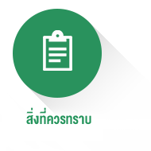 | การใช้ผลิตภัณฑ์นี้จะขึ้นอยู่กับแต่ละสถานการณ์ ไม่มีการรับประกันว่าผู้ใช้ทุกคนจะได้รับผลลัพธ์ที่โฆษณา หากมีข้อสงสัย กรุณาติดต่อฝ่ายบริการลูกค้าออนไลน์หรือติดต่อทาง e-mail (supportth@kingdomskymall.com) บริษัทของเรามีสิทธิในการตีความ.

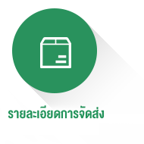
 | รายละเอียดการจัดส่ง

 | ทางเราจะจัดส่งสินค้าภายใน 3 วันโดยตามลำดับหลังจากสั่งซื้อสินค้าสำเร็จ และจะต้องใช้ระยะเวลาอีก 10 วันสำหรับการขนส่ง

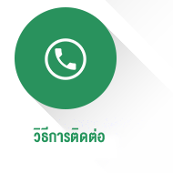
 | วิธีการติดต่อ
 | บริการลูกค้าออนไลน์ตลอด 24 ชม：
 | อีเมล：supportth@kingdomskymall.com
 | หากคุณมีคำถามใด ๆ โปรดติดต่อหรือปรึกษาบริการลูกค้าออนไลน์ของเรา ขอบคุณมาก.

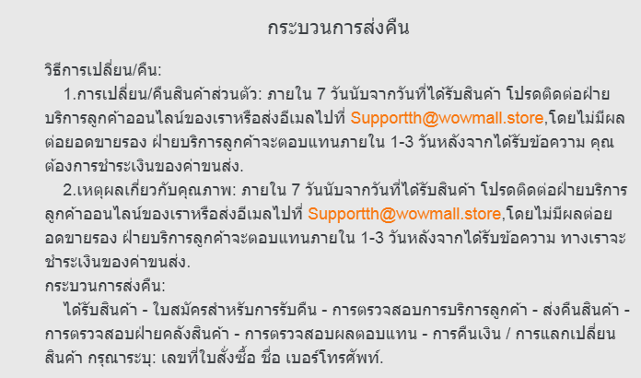
 | กระบวนการส่งคืน
 | วิธีการเปลี่ยน/คืน:
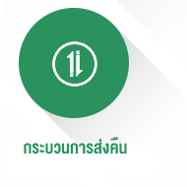 | 1.การเปลี่ยน/คืนสินค้าส่วนตัว: ภายใน 7 วันนับจากวันที่ได้รับสินค้า โปรดติดต่อฝ่ายบริการลูกค้าออนไลน์ของเราหรือส่งอีเมลไปที่ supportth@kingdomskymall.com ,โดยไม่มีผลต่อยอดขายรอง ฝ่ายบริการลูกค้าจะตอบแทนภายใน 1-3 วันหลังจากได้รับข้อความ คุณต้องการชำระเงินของค่าขนส่ง.
 | กระบวนการส่งคืน:
 | ได้รับสินค้า - ใบสมัครสำหรับการรับคืน - การตรวจสอบการบริการลูกค้า - ส่งคืนสินค้า - การตรวจสอบฝ่ายคลังสินค้า - การตรวจสอบผลตอบแทน - การคืนเงิน / การแลกเปลี่ยนสินค้า กรุณาระบุ: เลขที่ใบสั่งซื้อ ชื่อ เบอร์โทรศัพท์.

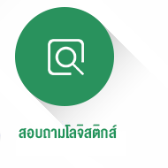
 | สอบถามเกี่ยวกับโลจิสติกส์

